Hoja 1
KYUKEISHO

Ítem | Nombre | Descripción | cantidad total | Vr. Unitario | Vr Total
1 | Mouse | Mouse Logitech M90 Usb | 1 | $ 12,500 | $12,500
2 | monitor | Pantalla Monitor Lcd De 19 Pulgadas Samsung Lg Aoc Dell | 1 | $ 130,000 | $130,000
3 | teclado | teclado HP usb | 1 | $ 49,900 | $49,900
4 | Servidor Dell Power Edge T30 Intel Xeon 3.3ghz Ram 8g Dd 1tb | 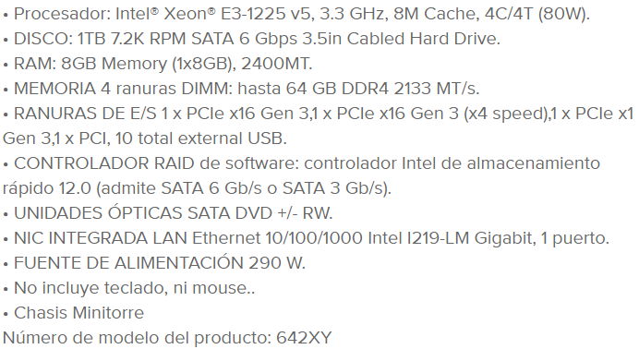 | 1 | $ 2,299,000 | $2,299,000
5 | Disipador | Ventilador Y Disipador Intel Xeon E3-1225v5 97378-003 | 1 | $ 4,350 | $4,350
6 | Cable de poder | Cable de poder extensión para CPU y monitor; Longitud: 1.8 mts; Color: negro | 2 | $ 2,500 | $5,000
7 | Tarjeta de red | 4 puertos Giga1000 | 1 | $ 300,000 | $300,000
8 | Cable Vga | 1.5 Metros Con Doble Filtro | 1 | $ 3,000 | 3000
En este espacio puede incluir información importante para tener en cuenta al momento de la cotización. En ese sentido, puede aclarar cuál es el tiempo de vigencia de esta promoción en particular, cuáles son las condiciones bajo las que se ofrece, etc. |  |  |  | Valor total | $2,803,750

